A4縦
開発ルールブック

発行No |  |  | ページングされた検索結果を使用した先頭、前、後、最後レコード切替ボタンについて |  |  |  |  | 作成日 | 2014-07-02
034 |  |  |  |  |  |  |  | 作成者 | 中村 恒太郎

 | ■ページングされた検索結果を使用した先頭、前、後、最後レコード切替ボタンが存在する機能は以下の通りに実装する。

 |  | 先頭、前、次、最後ボタンを押下した場合、対象のデータが検索結果の他ページに跨る場合の考慮を行う。

 |  | 【先頭、前、次、最後ボタンが存在する画面】

 |  |  |  | 先頭のレコードへボタン押下
 |  |  |  |  |  | 先頭レコード切替部品使用

 |  |  |  | 前のレコードへボタン押下
 |  |  |  |  |  | 前レコード切替部品使用

 |  |  |  | 次のレコードへボタン押下
 |  |  |  |  |  | 次レコード切替部品使用

 |  |  |  | 最後のレコードへボタン押下
 |  |  |  |  |  | 最終レコード切替部品使用

 |  | 【検索画面】
 |  |  |  | 変更されたページのデータを再検索後、前後ボタンの区分によって現在行を変更し、元の画面へ遷移する。

 |  |  |  | ※上記の内容で検索画面の初期処理で再検索が行われ、ページ更新フラグの判定を行い、元の画面に遷移する。
 |  |  |  | ただし、 ルールブック発行No030のベースクラス(検索画面)が検索画面に実装されていることを前提とする。

 |  | ※詳細設計の例、部品の内容を次ページ以降に記載しています。

開発ルールブック

発行No |  |  | 先頭、前、次、最後ボタンについて |  |  |  |  | 作成日 | 2014-07-02
034 |  |  |  |  |  |  |  | 作成者 | 中村 恒太郎
 | 詳細設計書の例
 |  | 【先頭、前、次、最後ボタンの画面】
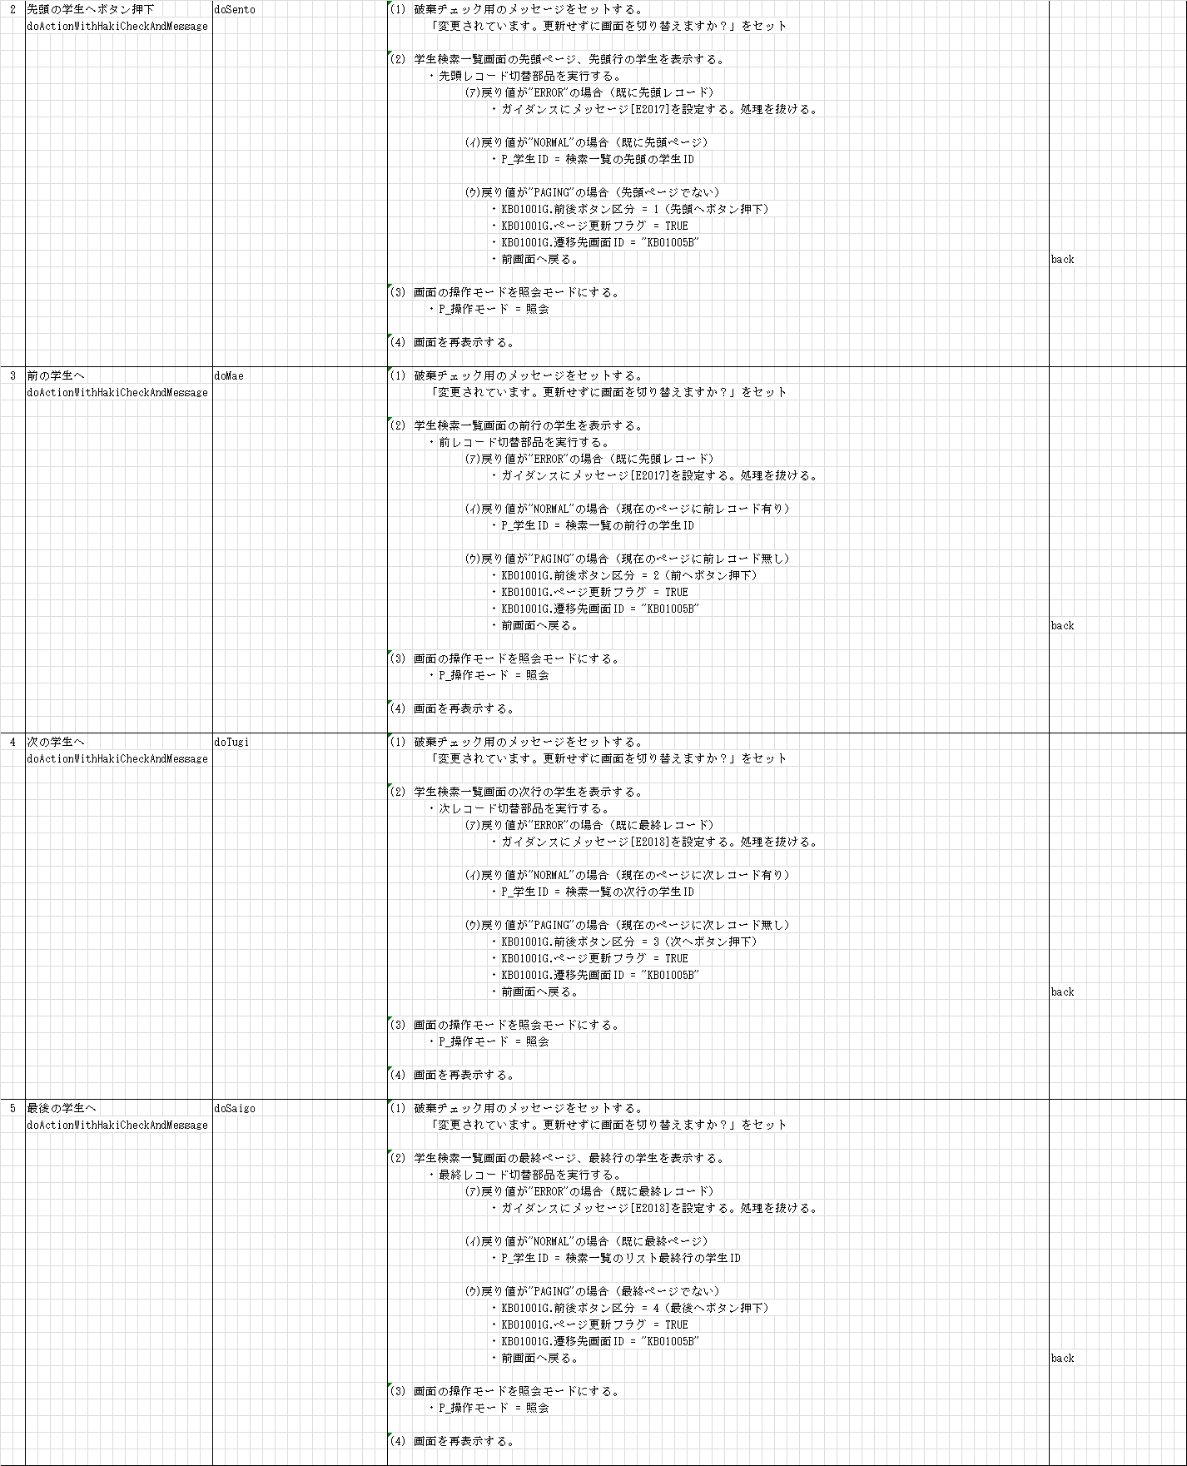

"back"でなく"paging"にしてください。

"back"でなく"paging"にしてください。

"back"でなく"paging"にしてください。

"back"でなく"paging"にしてください。

開発ルールブック

発行No |  |  | 先頭、前、次、最後ボタンについて |  |  |  |  | 作成日 | 2014-07-02
034 |  |  |  |  |  |  |  | 作成者 | 中村 恒太郎
 | 詳細設計書の例
 |  | 【検索画面】
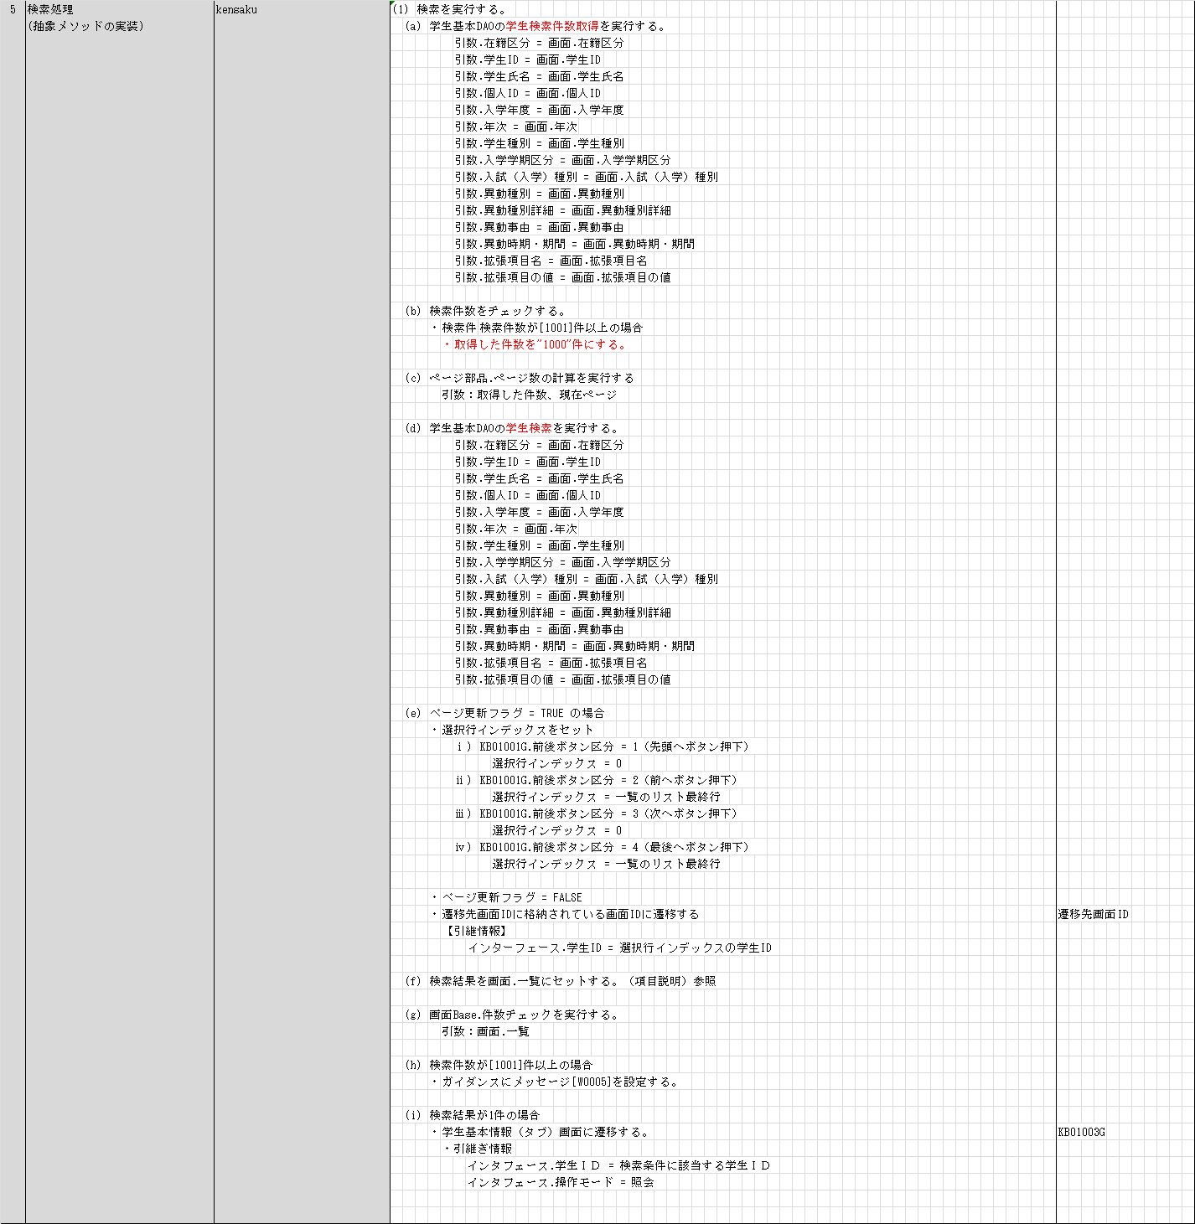

参照したいデータのページが検索されているので、前後ボタン区分によって選択行を設定する。

開発ルールブック

発行No |  |  | 先頭、前、次、最後ボタンについて |  |  |  |  | 作成日 | 2014-07-02
034 |  |  |  |  |  |  |  | 作成者 | 中村 恒太郎

 | 【レコード切替部品】

 |  |  | public class PageLogic {
 |  |  | ・
 |  |  | ・
 |  |  | ・
 |  |  |  | /**
 |  |  |  | * 先頭レコード(ページではない)への遷移
 |  |  |  | *
 |  |  |  | * @param bean
 |  |  |  | * 検索画面Bean
 |  |  |  | * @param list
 |  |  |  | * 一覧Dtoのリスト
 |  |  |  | * @return 結果コード
 |  |  |  | */
 |  |  |  | @SuppressWarnings("rawtypes")
 |  |  |  | public int sentoRecord(KensakuGamenBeanBase bean, List list) {
 |  |  |  |  | if (!page.sentoFlg) {
 |  |  |  |  |  | // 既に先頭ページである場合
 |  |  |  |  |  | if (bean.selectedIndex == 0) {
 |  |  |  |  |  |  | // 既に先頭行である場合
 |  |  |  |  |  |  | return ERROR;
 |  |  |  |  |  | } else {
 |  |  |  |  |  |  | // 先頭行ではない場合
 |  |  |  |  |  |  | bean.selectedIndex = 0;
 |  |  |  |  |  |  | return NORMAL;
 |  |  |  |  |  | }
 |  |  |  |  | }
 |  |  |  |  | // ページ移動が必要な場合
 |  |  |  |  | bean.selectedPage = page.sento;
 |  |  |  |  | return PAGING;
 |  |  |  | }

 |  |  |  | /**
 |  |  |  | * 前レコード(ページではない)への遷移
 |  |  |  | *
 |  |  |  | * @param bean
 |  |  |  | * 検索画面Bean
 |  |  |  | * @param list
 |  |  |  | * 一覧Dtoのリスト
 |  |  |  | * @return 結果コード
 |  |  |  | */
 |  |  |  | @SuppressWarnings("rawtypes")
 |  |  |  | public int maeRecord(KensakuGamenBeanBase bean, List list) {
 |  |  |  |  | if (!page.maeFlg) {
 |  |  |  |  |  | // 既に先頭ページである場合
 |  |  |  |  |  | if (bean.selectedIndex == 0) {
 |  |  |  |  |  |  | // 既に先頭行である場合
 |  |  |  |  |  |  | return ERROR;
 |  |  |  |  |  | } else {
 |  |  |  |  |  |  | // 先頭行ではない場合
 |  |  |  |  |  |  | bean.selectedIndex--;
 |  |  |  |  |  |  | return NORMAL;
 |  |  |  |  |  | }
 |  |  |  |  | }
 |  |  |  |  | // ページ移動が必要な場合
 |  |  |  |  | bean.selectedPage = page.mae;
 |  |  |  |  | return PAGING;
 |  |  |  | }

開発ルールブック

発行No |  |  | 先頭、前、次、最後ボタンについて |  |  |  |  | 作成日 | 2014-07-02
034 |  |  |  |  |  |  |  | 作成者 | 中村 恒太郎

 | 【レコード切替部品】

 |  |  |  | /**
 |  |  |  | * 次レコード(ページではない)への遷移
 |  |  |  | *
 |  |  |  | * @param bean
 |  |  |  | * 検索画面Bean
 |  |  |  | * @param list
 |  |  |  | * 一覧Dtoのリスト
 |  |  |  | * @return 結果コード
 |  |  |  | */
 |  |  |  | @SuppressWarnings("rawtypes")
 |  |  |  | public int tugiRecord(KensakuGamenBeanBase bean, List list) {
 |  |  |  |  | if (!page.tugiFlg) {
 |  |  |  |  |  | // 既に最終ページである場合
 |  |  |  |  |  | if (bean.selectedIndex >= list.size() - 1) {
 |  |  |  |  |  |  | // 既に最終行である場合
 |  |  |  |  |  |  | return ERROR;
 |  |  |  |  |  | } else {
 |  |  |  |  |  |  | // 最終行ではない場合
 |  |  |  |  |  |  | bean.selectedIndex++;
 |  |  |  |  |  |  | return NORMAL;
 |  |  |  |  |  | }
 |  |  |  |  | }
 |  |  |  |  | // ページ移動が必要な場合
 |  |  |  |  | bean.selectedPage = page.tugi;
 |  |  |  |  | return PAGING;
 |  |  |  | }

 |  |  |  | /**
 |  |  |  | * 最終レコード(ページではない)への遷移
 |  |  |  | *
 |  |  |  | * @param bean
 |  |  |  | * 検索画面Bean
 |  |  |  | * @param list
 |  |  |  | * 一覧Dtoのリスト
 |  |  |  | * @return 結果コード
 |  |  |  | */
 |  |  |  | @SuppressWarnings("rawtypes")
 |  |  |  | public int saigoRecord(KensakuGamenBeanBase bean, List list) {
 |  |  |  |  | if (!page.saigoFlg) {
 |  |  |  |  |  | // 既に最終ページである場合
 |  |  |  |  |  | if (bean.selectedIndex >= list.size() - 1) {
 |  |  |  |  |  |  | // 既に最終行である場合
 |  |  |  |  |  |  | return ERROR;
 |  |  |  |  |  | } else {
 |  |  |  |  |  |  | // 最終行ではない場合
 |  |  |  |  |  |  | bean.selectedIndex = list.size() - 1;
 |  |  |  |  |  |  | return NORMAL;
 |  |  |  |  |  | }
 |  |  |  |  | }
 |  |  |  |  | // ページ移動が必要な場合
 |  |  |  |  | bean.selectedPage = page.saigo;
 |  |  |  |  | return PAGING;
 |  |  |  | }
 |  |  | }

A4縦 (old)
開発ルールブック

発行No |  |  | ページングされた検索結果を使用した先頭、前、後、最後ボタンについて |  |  | 作成日 | 2014-06-27
034 |  |  |  |  |  | 作成者 | 中村 恒太郎

 | ■ページングされた検索結果を使用した先頭、前、後、最後ボタンが存在する機能は以下の通りに実装する。

 |  | 先頭、前、次、最後ボタンを押下した場合、対象のデータが検索結果の他ページに跨る場合の考慮を行う。
作成中です。
 |  | 【先頭、前、次、最後ボタンが存在する画面】
 |  |  | １．先頭、前、後、最後ボタンのアクション発生。

 |  |  | ２．参照するデータが他ページに跨るか判定。

 |  |  |  | ⅰ）他ページにならない場合
 |  |  |  |  | （１）現在のページから対象データを取得

 |  |  |  | ⅱ）他ページに跨る場合
 |  |  |  |  | （１）押下されたボタンによって検索ボタンの前後ボタン区分をセットする。
 |  |  |  |  | （２）ページ更新フラグ = TRUE
 |  |  |  |  | （３）自分のプログラムＩＤを引き継ぐ。
 |  |  |  |  | （４）遷移先backで前画面の検索画面に戻る。

 |  | 【検索画面】
 |  |  | １．検索処理の検索件数取得後、前後ボタン区分によって現在ページを変更する。

 |  |  | ２．変更されたページのデータを再検索後、前後ボタンの区分によって現在行を変更し、元の画面へ遷移する。

 |  |  | ※上記の内容で検索画面の初期処理で再検索が行われ、ページ更新フラグの判定を行い、元の画面に遷移する。
 |  |  | ただし、 ルールブック発行No030のベースクラス(検索画面)が検索画面に実装されていることを前提とする。

 |  | ※詳細設計の例を次のページに記載しています。

開発ルールブック

発行No |  |  | 先頭、前、次、最後ボタンについて |  |  | 作成日 | 2014-06-27
034 |  |  |  |  |  | 作成者 | 中村 恒太郎
 | 詳細設計書の例
 |  | 【先頭、前、次、最後ボタンの画面】
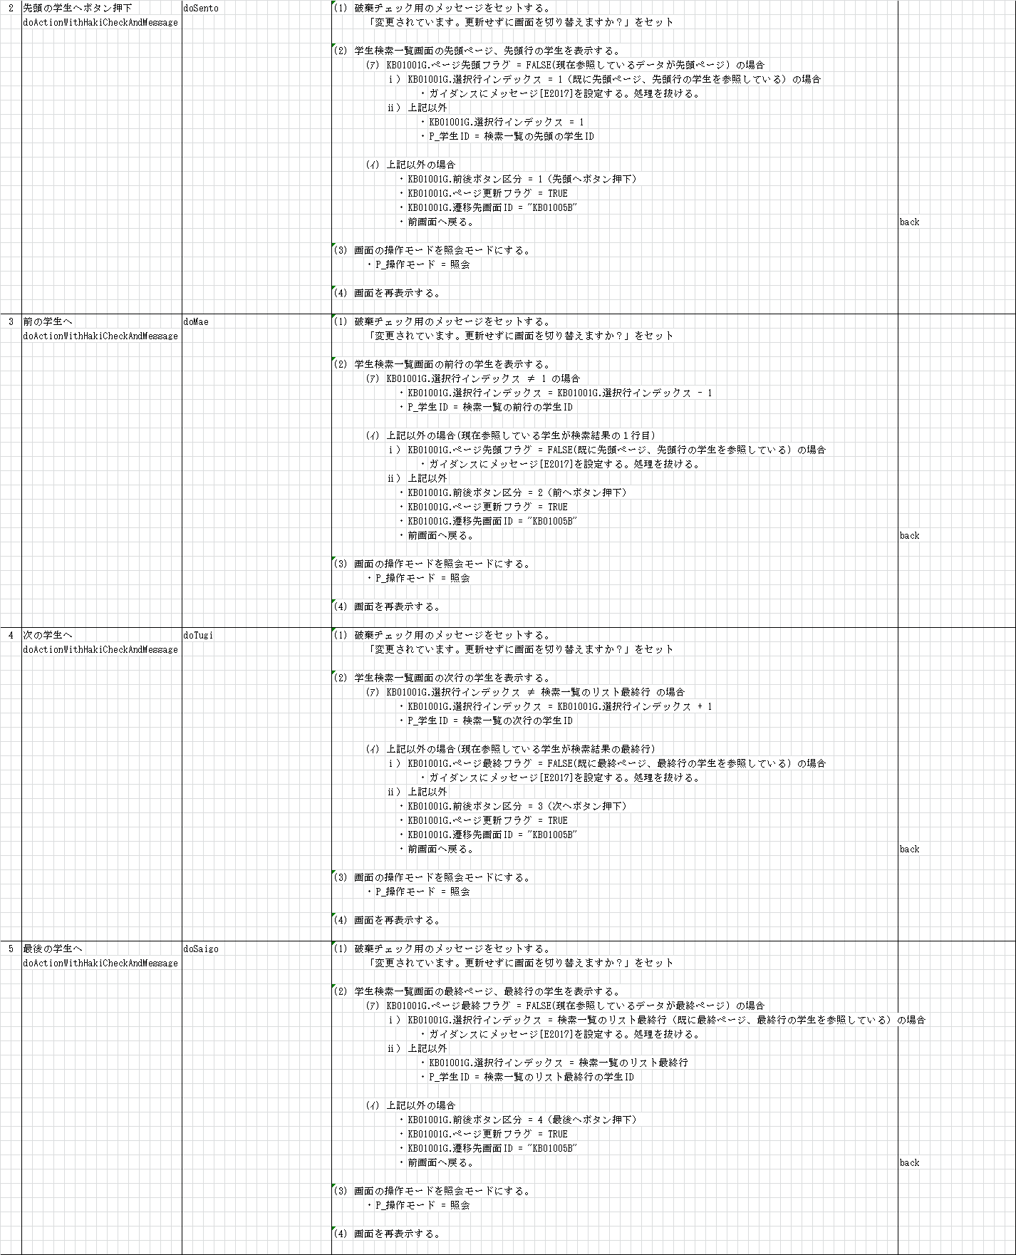

開発ルールブック

発行No |  |  | 先頭、前、次、最後ボタンについて |  |  | 作成日 | 2014-06-27
034 |  |  |  |  |  | 作成者 | 中村 恒太郎
 | 詳細設計書の例
 |  | 【検索画面】
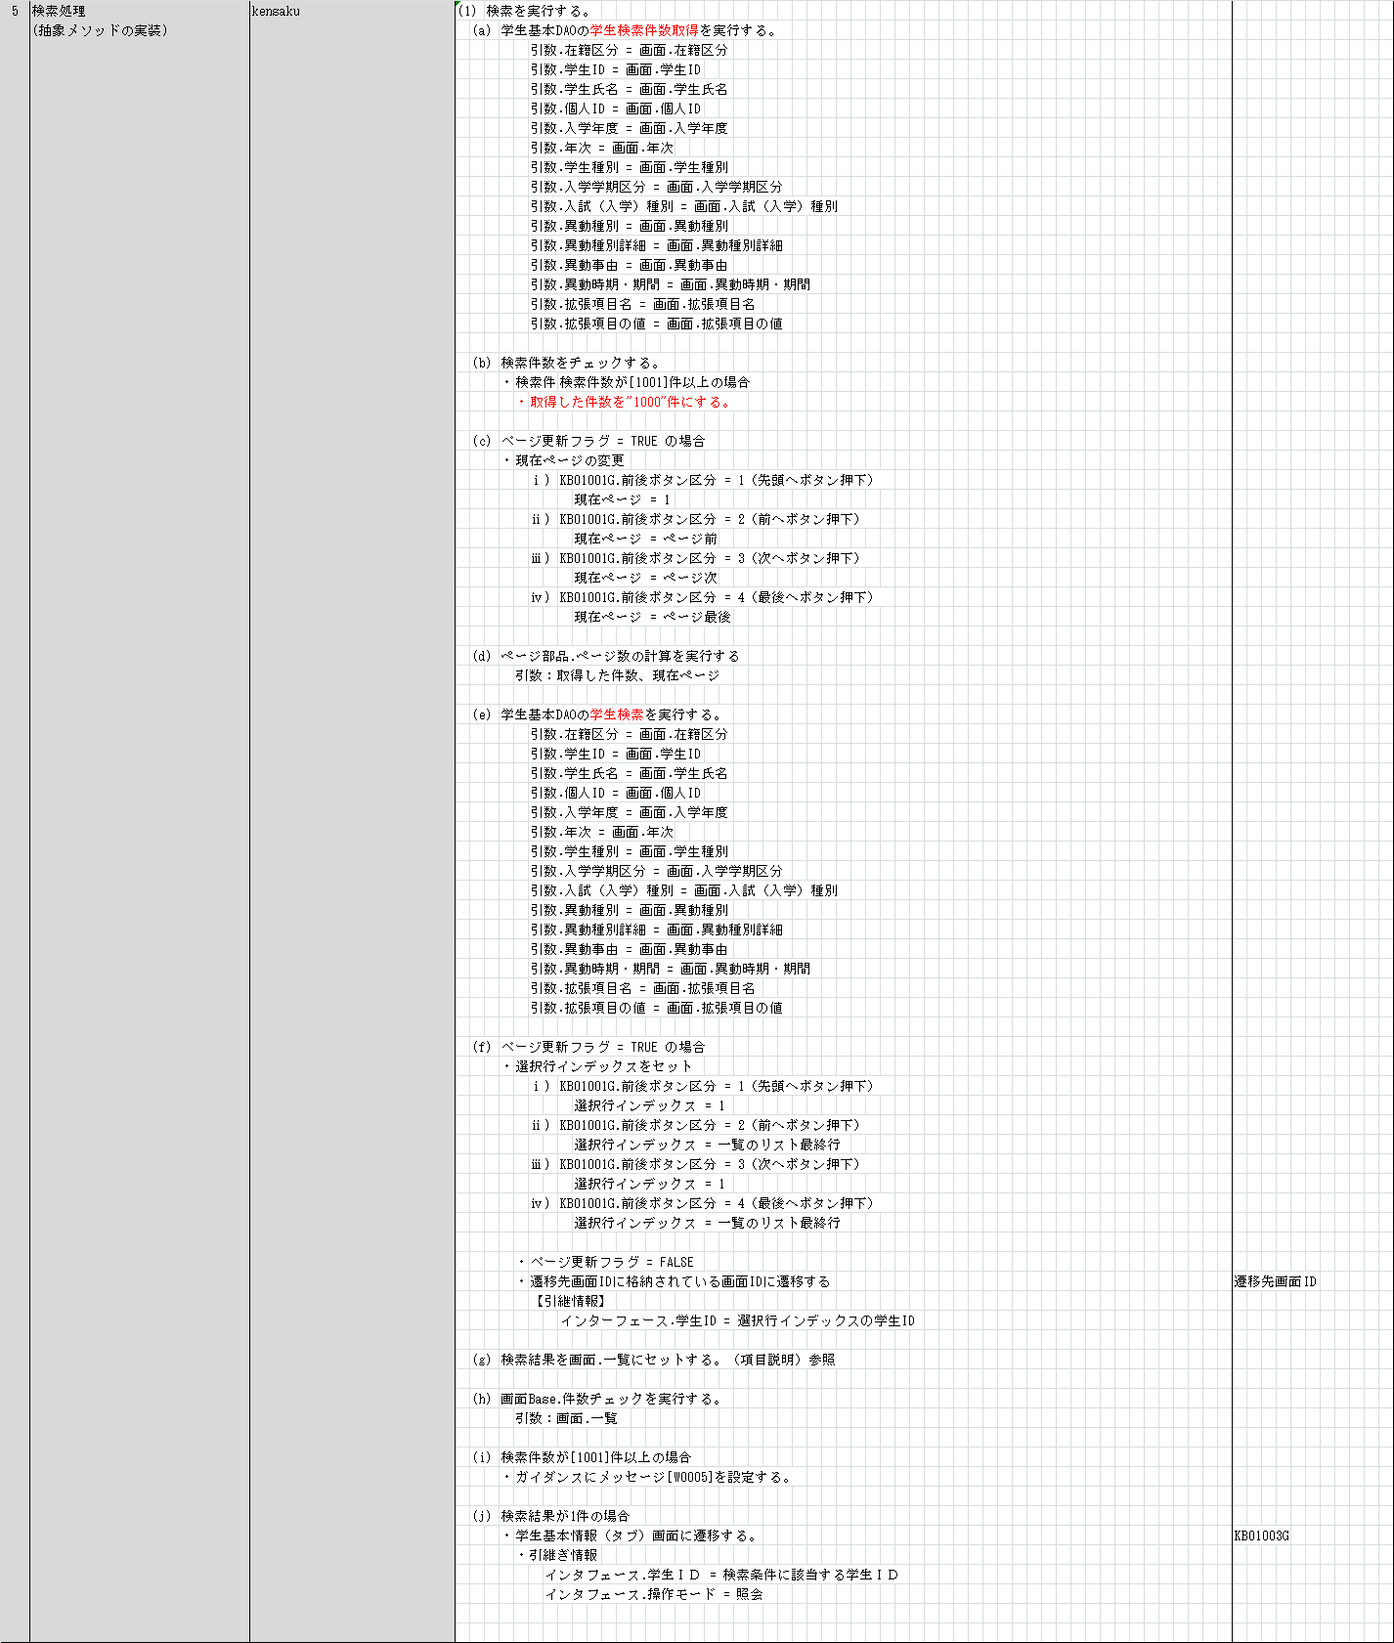

現在ページを前後ボタンの内容によって変更する。

参照したいデータのページが検索されているので、前後ボタン区分によって選択行を設定する。

